Лист1
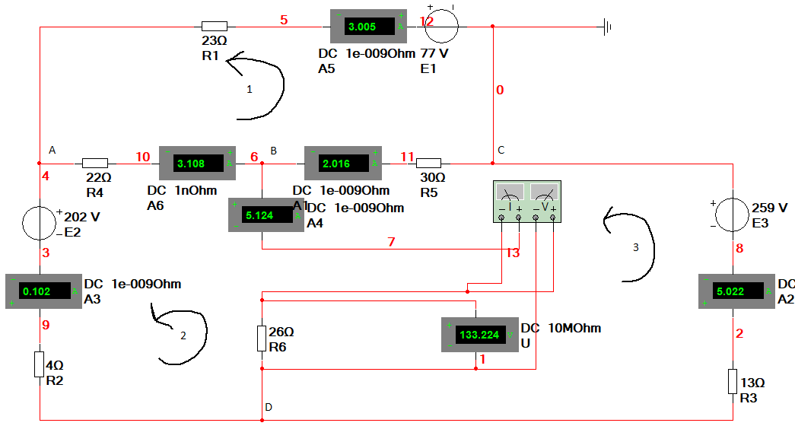
Результаты исследования ЭЦ в виде таблиц 1.2, 1.4, 1.5.1, 1.5.2

Табли |  |  |  |  |  |  |  |  | Таблица 1.2 |  |  |  |  |  |  |  |  |  |  |  |  |  |  | Таблица 1.3.1 |  |  |  | Таблица 1.3.2
 |  | Измерить |  |  |  |  |  |  |  |  |  |  |  |  |  |  |  |  |  |  | № | наименования точек | Сопротивление | Потенциал | № | наименования точек | Сопротивление | Потенциал
 |  | I1 | I2 | I3 | I4 | I5 | I6 | Uх | Px |  |  |  |  |  |  |  |  |  |  |  |  |  | Ом | В |  |  | Ом | В
 |  | А | А | А | А | А | А | В | Вт |  |  |  |  |  |  |  |  |  |  |  | 1 |  | 0.00 | 0.00 | 1 |  | 0.00 | 0.00
 | Постоянный | 3.005 | 0.102 | 5.022 | 3.108 | 2.016 | 5.124 | 133.224 | 682.64 |  |  |  |  |  |  |  |  |  |  |  | 2 |  | 30.00 | -60.50 | 2 |  | 30.00 | -59.80
 | Синусоидальный | 3.005 | 0.102 | 5.022 | 3.108 | 2.016 | 5.124 |  |  |  |  |  |  |  |  |  |  |  |  |  | 3 |  | 52.00 | 7.88 | 3 |  | 52.00 | 8.97
 |  |  |  |  |  |  |  |  |  |  |  |  |  |  |  |  |  |  | Таблица 1.4 |  | 4 |  | 75.00 | 77.00 | 4 |  | 67.00 | 55.40
 |  | Вычислить |  |  |  |  |  |  |  |  |  |  |  |  |  |  |  |  |  |  | 5 |  | 75.00 | 0.00 | 5 |  | 74.00 | 77.00
 |  | I1 | I2 | I3 | I4 | I5 | I6 | U1 | U2 | U3 | U4 | U5 | U6 | P1 | P2 | P3 | P4 | P5 | P6 |  |  |  |  |  | 6 |  | 74.00 | 0.00
Идеальные ЭДС
 |  | А | А | А | А | А | А | В | В | В | В | В | В | Вт | Вт | Вт | Вт | Вт | Вт
Реальные ЭДС
 |  | 3.005 | 0.102 | 5.022 | 3.108 | 2.016 | 5.124 | 69.115 | 0.408 | 65.286 | 68.376 | 60.48 | 133.224 | 207.690575 | 0.041616 | 327.866292 | 212.512608 | 121.92768 | 682.639776

Зависимость параметров потребителя от выбранного источника ЭДС (E3) |  |  |  |  |  |  |  |  |  | Таблица 1.5.1
№ п/п | Установить | Измерить |  |  | Вычислить |  |  | Отклонение |  |  |  | Примечание:
 | Аргумент (E3) | Ip | Up | Pp | Ip* | Up* | Pp* | |δIp| | |δUp| | |δPp| |  | Относительное отклонение расчетного значения тока от экспериментального в %
 | [В] | А | В | Вт | А | В | Вт | % | % | %
1 | 0 | 3.495 | 45.433 | 158.788335 | 2.2646702 | 58.881425 | 133.34701 | 35.202569385 | 29.600565668 | 16.022162459
2 | 40 | 2.18 | 68.333 | 148.96594 | 2.9696873 | 77.211871 | 229.29512 | 36.224188073 | 12.993533139 | 53.924527983
3 | 80 | 0.864 | 91.234 | 78.826176 | 3.6747045 | 95.542316 | 351.08978 | 325.31302083 | 4.7222702063 | 345.39745274
4 | 120 | 0.451 | 114.135 | 51.474885 | 4.3797216 | 113.87276 | 498.731 | 871.11343681 | 0.22976299996 | 868.88220343 |  | где:
5 | 160 | 1.766 | 137.036 | 242.005576 | 5.0847387 | 132.20321 | 672.21877 | 187.9240487 | 3.5266572288 | 177.76995105 |  | Ip | - измеренное значение тока в Multisim
6 | 200 | 3.082 | 159.937 | 492.925834 | 5.7897559 | 150.53365 | 871.5531 | 87.857102531 | 5.8794087672 | 76.812217961 |  | Ip* | - расчетное значение тока в Mathcad
7 | 240 | 4.397 | 182.838 | 803.938686 | 6.494773 | 168.8641 | 1096.734 | 47.709188083 | 7.6427766657 | 36.420105053
8 | 280 | 5.712 | 205.739 | 1175.181168 | 7.1997902 | 187.19454 | 1347.7614 | 26.046747199 | 9.0135851734 | 14.685415041
Идеальные и реальные ЭДС
9 | 320 | 7.028 | 228.64 | 1606.88192 | 7.9048073 | 205.52499 | 1624.6354 | 12.475914912 | 10.10978394 | 1.1048403606
10 | 360 | 8.343 | 251.541 | 2098.606563 | 8.6098244 | 223.85543 | 1927.356 | 3.1981829078 | 11.006384645 | 8.1602033473
11 | 400 | 9.658 | 274.442 | 2650.560836 | 9.3148416 | 242.18588 | 2255.9231 | 3.5531000207 | 11.753346791 | 14.88883902
Максимальное отклонение в % |  |  |  |  |  |  |  | 871.11343681 | 29.600565668 | 868.88220343
Среднее отклонение в % |  |  |  |  |  |  |  | 148.78340904 | 9.6798250204 | 146.73344713

Зависимость параметров потребителя от выбранного сопротивления (R3) |  |  |  |  |  |  |  |  |  | Таблица 1.5.2
№ п/п | Установить | Измерить |  |  | Вычислить |  |  | Отклонение
 | Аргумент (R3) | Ip | Up | Pp | Ip* | Up* | Pp* | |δIp| | |δUp| | |δPp|
 | [Ом] | А | В | Вт | А | В | Вт | % | % | %
1 | 0 | 8.795 | -8.811 | -77.492745 | -5.869928 | -152.6181 | 895.85755 | 166.74164866 | 1632.1314266 | 1256.0534473
2 | 5 | 6.814 | -34.072 | -232.166608 | -5.822738 | -151.3912 | 881.51124 | 185.45256824 | 344.32730688 | 479.68907225
3 | 10 | 5.571 | -55.714 | -310.382694 | -5.760303 | -149.7679 | 862.7083 | 203.39800754 | 168.81555803 | 377.94987178
4 | 15 | 4.712 | -70.679 | -333.039448 | -5.673812 | -147.5191 | 836.99579 | 220.41196944 | 108.71701637 | 351.32031506
5 | 20 | 4.082 | -81.644 | -333.270808 | -5.546047 | -144.1972 | 799.72461 | 235.86592357 | 76.617020234 | 339.96239419
6 | 25 | 3.601 | -90.023 | -324.172823 | -5.338203 | -138.7933 | 740.90668 | 248.24223827 | 54.175377404 | 328.55299008
7 | 30 | 3.221 | -96.635 | -311.261335 | -4.940631 | -128.4564 | 634.65581 | 253.38810928 | 32.929476898 | 303.89805563
8 | 35 | 2.914 | -101.986 | -297.187204 | -3.875421 | -100.7609 | 390.49106 | 232.9931709 | 1.2012433079 | 231.39565053
9 | 40 | 2.66 | -106.404 | -283.03464 | 8.3451444 | 216.97375 | 1810.6773 | 213.72723308 | 303.91503139 | 739.73699474
10 | 45 | 2.447 | -110.115 | -269.451405 | -9.644981 | -250.7695 | 2418.6673 | 494.15533306 | 127.73418699 | 997.62653121
11 | 50 | 2.265 | -113.274 | -256.56561 | -7.745774 | -201.3901 | 1559.9226 | 441.97677704 | 77.790225471 | 708.0014387
Максимальное отклонение в % |  |  |  |  |  |  |  | 494.15533306 | 1632.1314266 | 1256.0534473
Среднее отклонение в % |  |  |  |  |  |  |  | 263.30481628 | 266.21398814 | 555.83516014

Результаты построения потенциальных диаграмм ЭЦ смотрите в файлах:

1 | … \1_MultiSim_эксперимент_DC\3_Потенциальная диаграмма\16_ЭДС_Идеальные\Потенциальная_диаграмма_1.xls

2 | … \1_MultiSim_эксперимент_DC\3_Потенциальная диаграмма \ 17_ЭДС_Реальные \Потенциальная_диаграмма_2.xls

Для экономии времени при построения потенциальных диаграмм ЭЦ достаточно отредактировать вышеуказанные файлы Excel
согласно результатам измерение потенциалов в MultiSim Вашего варианта ЭЦ.

 |  | ЭДС |  | Сопротивление
 |  | вольт |  | ом |  |  |  |  |  | 1-ый закон Кирхгофа |  |  |  |  | Матрица коэффициентов А |  |  |  |  |  | Вектор B
 | E1 = | 77 | R1 = | 23 |  | n1 | 3 |  |  | A | -I1-I2+0*I3-I4+0*I5+0*I6=0 |  |  |  | -1 | -1 | 0 | -1 | 0 | 0 | 0
 | E2 = | 202 | R2 = | 4 |  | n2 | 3 |  |  | B | 0*I1+0*I2+0*I3+I4-I5+I6=0 |  |  |  | 0 | 0 | 0 | 1 | -1 | 1 | 0
 | E3 = | 259 | R3 = | 13 |  |  |  |  |  | C | I1+0*I2-I3+0*I4+I5+0*I6=0 |  |  |  | 1 | 0 | -1 | 0 | 1 | 0 | 0
 |  |  | R4 = | 22 |  |  |  |  |  |  |  |  |  |  | -23 | 0 | 0 | 22 | 30 | 0 | 77
 |  |  | R5 = | 30 |  |  |  |  |  | 2-ой закон Кирхгофа |  |  |  |  | 0 | 4 | 0 | -22 | 0 | 26 | -202
 |  |  | R6 = | 26 |  |  |  |  |  | 1 | -R1I1+0*I2+0*I3+R4I4+R5I5+0*I6=77 |  |  |  | 0 | 0 | -13 | 0 | -30 | -26 | 259
 |  |  |  |  |  |  |  |  |  | 2 | 0*I1+R2I2+0*I3-R4I4+0*I5+R6I6=-202
 |  |  |  |  |  |  |  |  |  | 3 | 0*I1+0*I2-R3I3+0*I4-R5I5-R6I6=259

